关系图
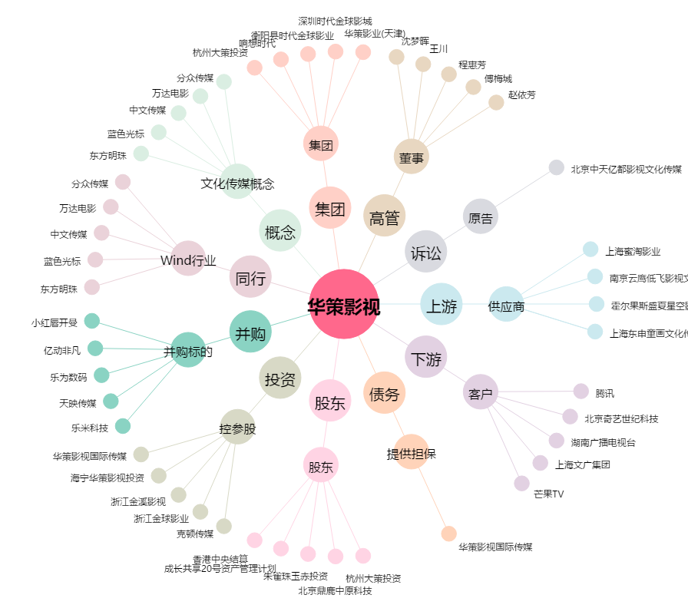
华策影视[300133.SZ] - 关系概览图

